Screen
Tên Màn Hình | Việc đã đăng | 作成者 | PhongBX | 更新者 | AnhND1
Người tạo | antv | 作成日 | 2019-01-09 | 更新日 | 2019-03-15

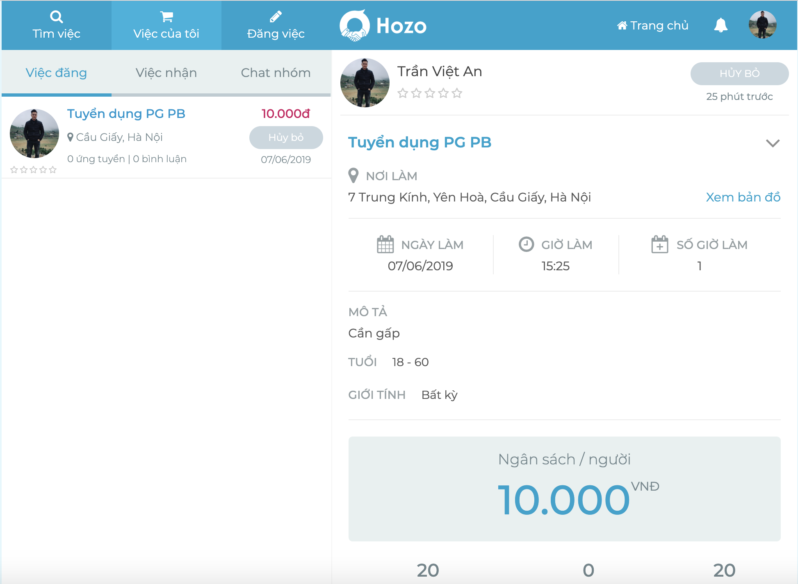

1
2

